F02.CFG-Paths
 |  | VVSS, Info Romana, 2023-2024

F02. cautarea filmelor care au un anumit regizor (sau parti din numele regizorului).

F02. Covered source code |  |  | F02. Control Flow Graph (CFG) | F02. Cyclomatic Complexity (CC)
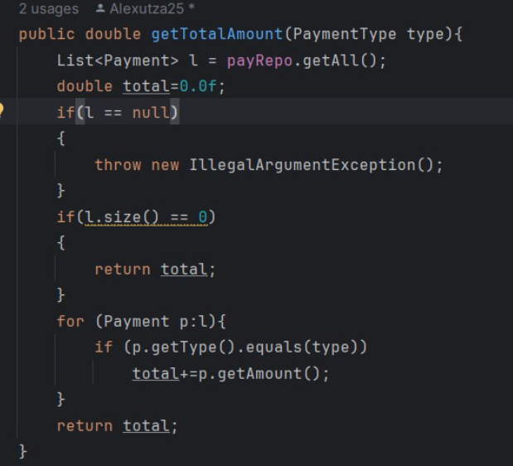
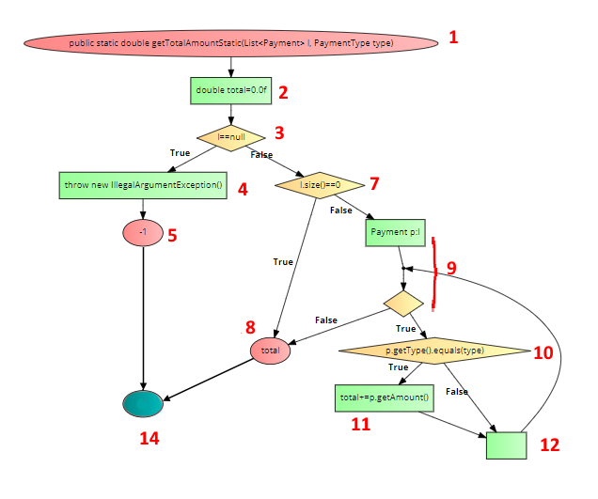
Line No. | Source code |  | Se va insera CFG asociat codului sursa testat (poza, diagrama, etc.). | CC1 = No. of regions = |  | 5
Req02_L01 | … |  |  | CC2 = Edges - Nodes + 2 = |  | 16-13+2=5
Req02_L02 | … |  |  | CC3 = No. of Conditions + 1 = |  | 4+1=5
Req02_L03 | …
... | …
.. | … |  |  | F02. Individual Paths
... | …
 |  |  |  | Path No. | Path
 |  |  |  | F02_P01 | 1 - 2 -3T-4-5-14 (exceptie)
 |  |  |  | F02_P02 | 1 - 2 - 3F - 7T - 8 - 14 (lista goala)
 |  |  |  | F02_P03 | 1 - 2 - 3F - 7F-9F-8-14 (niciun element de tipul cerut)
 |  |  |  | F02_P04 | 1 - 2 - 3F - 7F-9T-10F-12-9F-8-14 (o singura plata de tipul cerut)
 |  |  |  | F02_P05 | 1 - 2 - 3F - 7F-9T-10T-11-12-9F-8-14 (mai multe potriviri)
 |  |  |  | F02_P06 | 1 - 2 - 3F - 7F - 9T - 10T - 11 - 12 - 9T... - 8 - 14 (toate elementele de acelasi tip cerut)

